地域包括ケア「見える化」システムの見方
①地域包括ケア「見える化」システムにアクセス
https://mieruka.mhlw.go.jp/
②ログイン（新規利用登録されていない方は新規利用者登録をお願いいたします。）
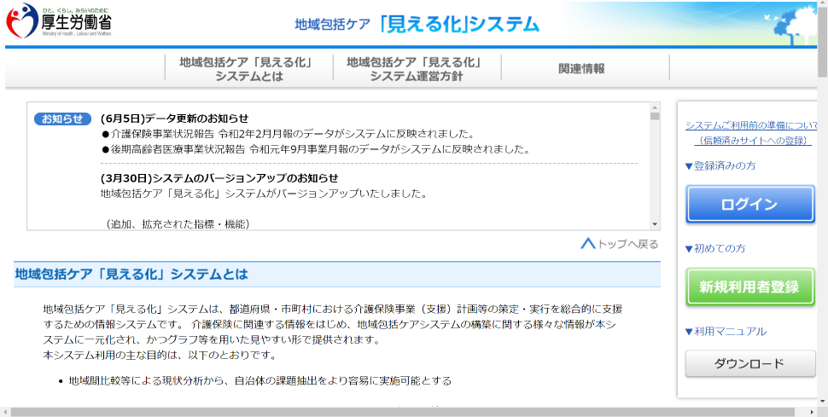

ログイン画面
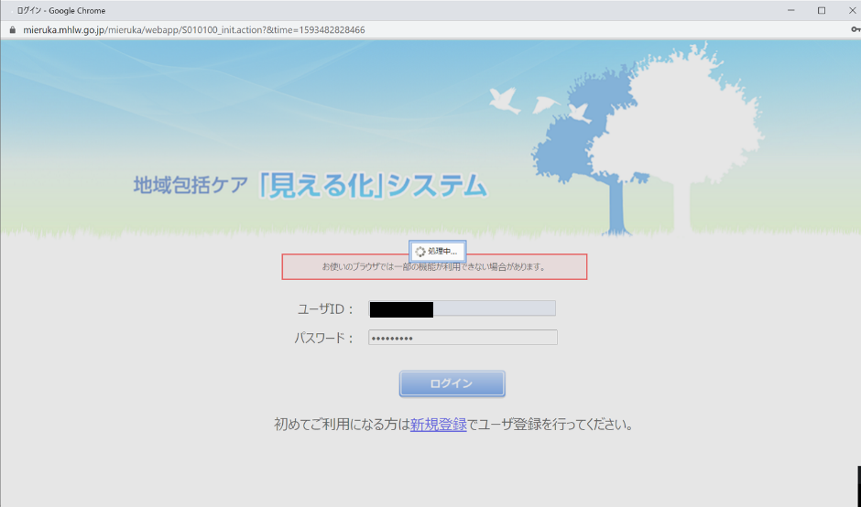

③ログイン後画面にて、「XXX（市町村名）の人口の推移」からグラフの紫色の75歳以上人口またはオレンジ色の高齢化率にカーソルを合わせる

 | 2020年の棒グラフの紫色部分にカーソルを合わせると、2020年時点の75歳人口（30,057人）が分かる。
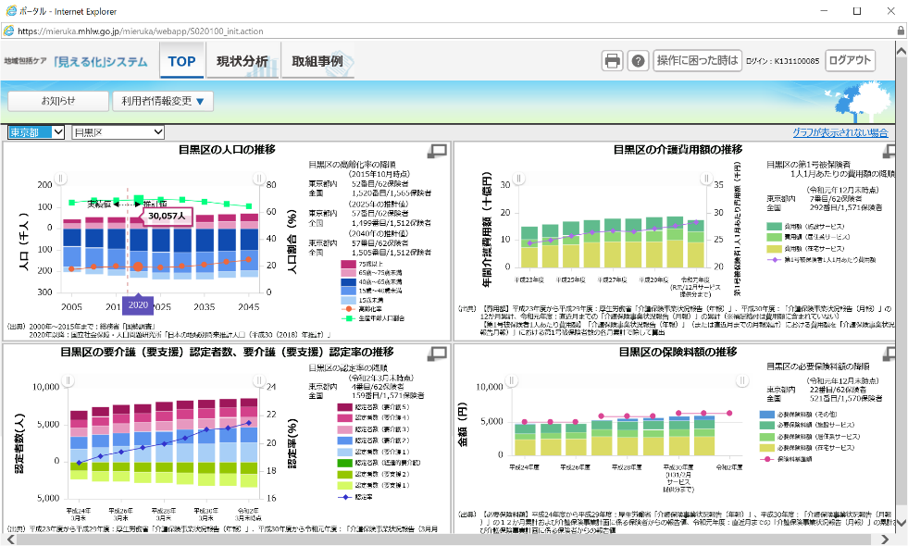

 | 2030年の棒グラフの紫色部分にカーソルを合わせると、2030年時点の75歳人口（32,656人）が分かる。
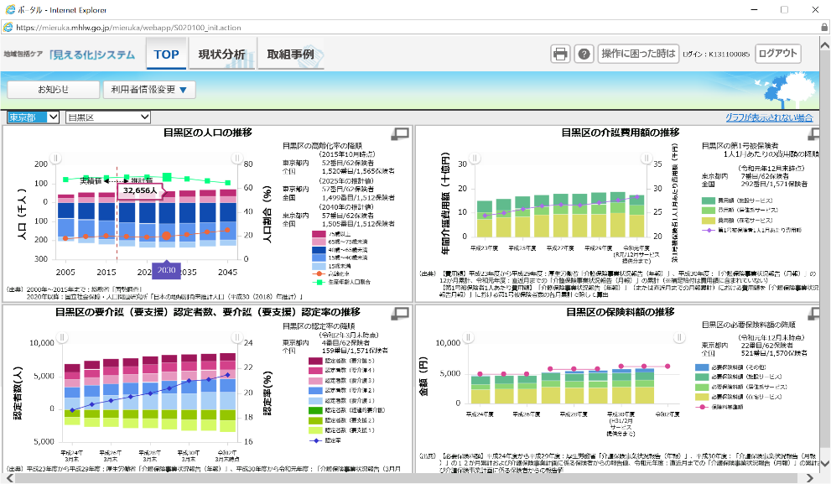

 | 2020年の折れ線グラフのオレンジ色部分にカーソルを合わせると、2020年時点の高齢化率（19.5％）が分かる。
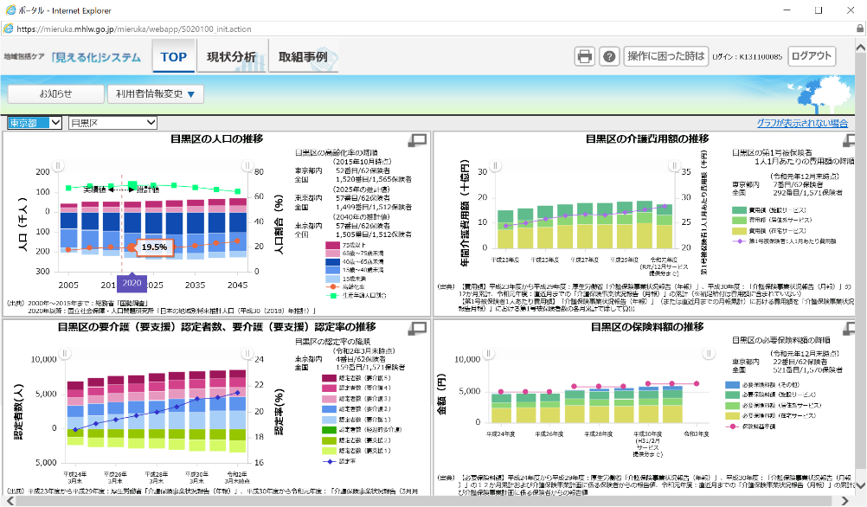

 | 2030年の折れ線グラフのオレンジ色部分にカーソルを合わせると、2030年時点の高齢化率（19.8％）が分かる。
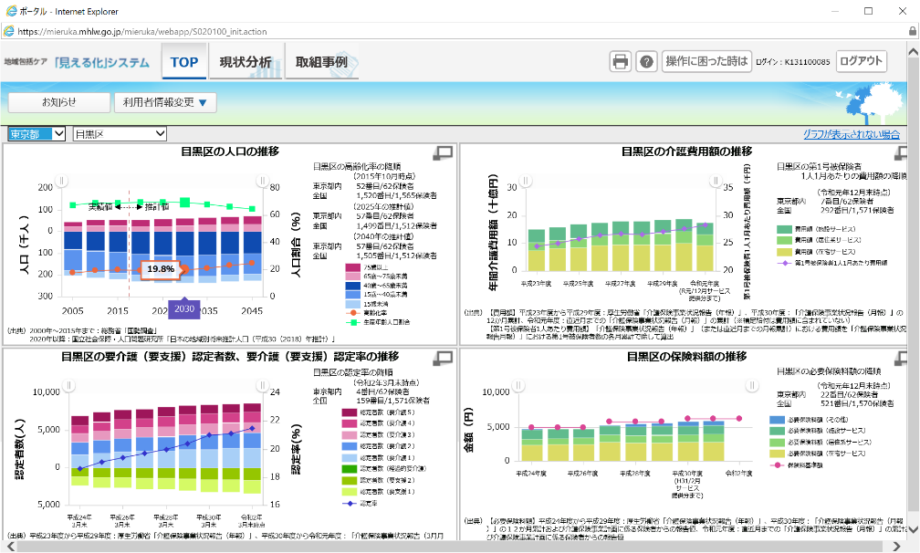

④ログイン後画面にて、「現状分析」タブを選択
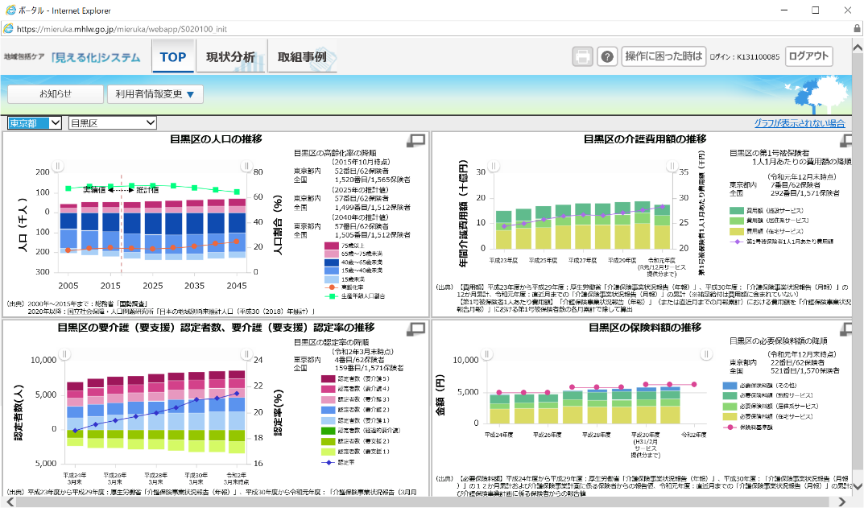

⑤「指標を選ぶ」から大分類「認定」、中分類「認定率」、「調整済み認定率」を選択。

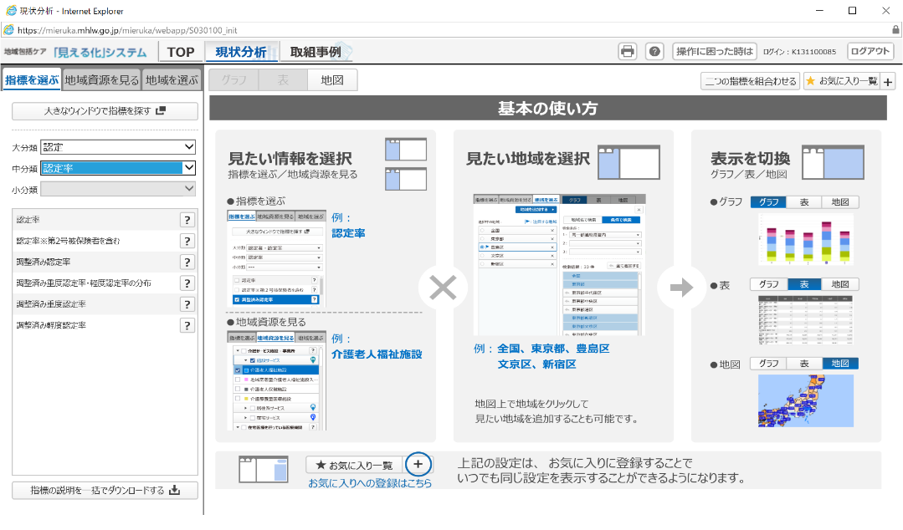

⑤自市町村のH30年度の調整済み認定率（19.5％）を確認（市町村が異なる場合は、「地域を選ぶ」から自市町村を選択してください。）

